(OrangeCube로 변경됨) FC 선정 자료
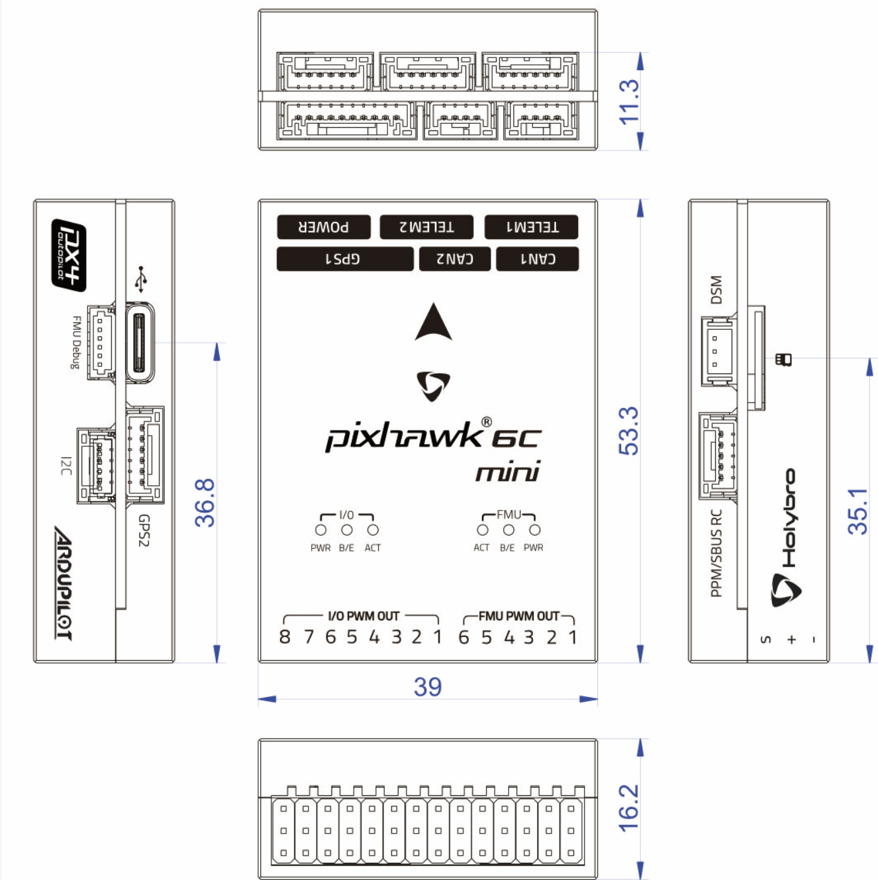
FC | Flight Controller 의 약자, 중앙 제어부라고 생각하시면 편하기에 해당 모듈의 성능이 좋을 수록 제품 퀄리티가 올라갑니다.

이슈 사항 | 원래 강의 자료가 제공되는 MH-FC V2.2 를 구매하려 하였으나(자료에 기반하여 진척도 보고가 용이하여), GPS와 자동 제어 부문에서 미구현된 점, 소비자가 모든 코드를 제작해야하는데 비싼 점, PID 제어나 고도 제어 테스트 영상에서 안정적이지 못한 성능 등의 사유로 다른 FC 선정이 필요했습니다.

요구 스펙 | Protocol | Mavlink protocol 제공되어야 좋음, 그 외에 다른 Protocol이면 API 자료를 확인해보아야 함.
 | MCU | STM계열 또는 ARM Processor면 좋습니다.
 | Interface | Serial1 (GPS), Serial2(BLE), I2C (Beacon), External Power (BAT), PWM(mission), 등등 다양한 포트 필요
 | 내부 모듈 | IMU, 기압 센서, 등

제품 선정 | Pixhawk 6c mini

사유 | 각종 Parameter 제공 (https://ardupilot.org/copter/docs/parameters.html) 안정성 높은 Mavlink Protocol 사용 기존 MH 제품보다 싼데 훨씬 좋음 (성능, 타 제품 호환성, 안정성 등) 여러가지 interface 제공 MissionPlanner (PC Program)과 호환 가능 (Mavlink써서?)

Sheet1
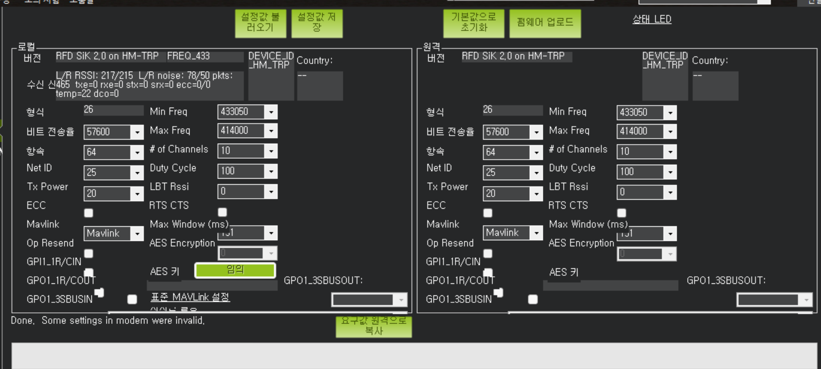
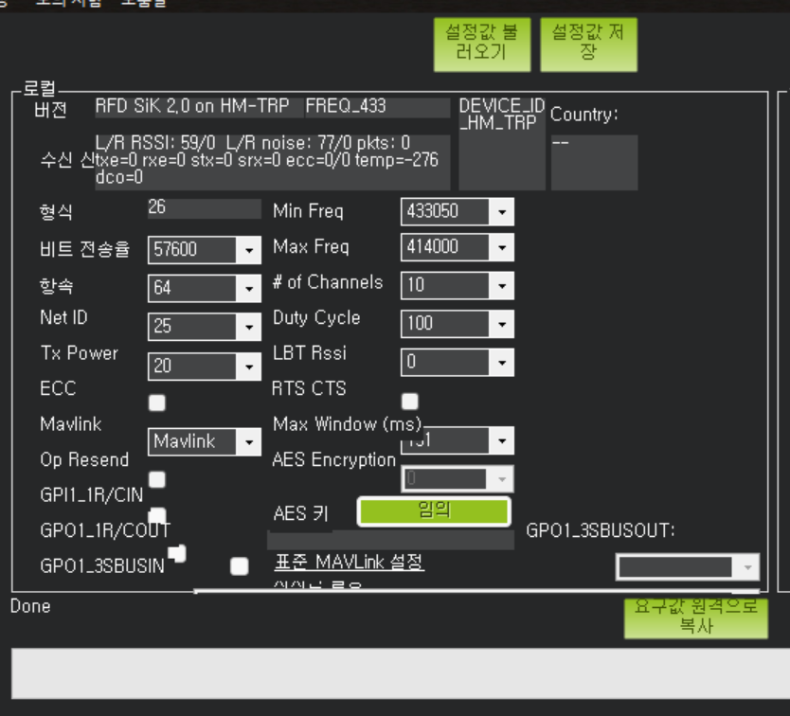

https://www.youtube.com/watch?v=i5lE2cWJJhM

Sheet2
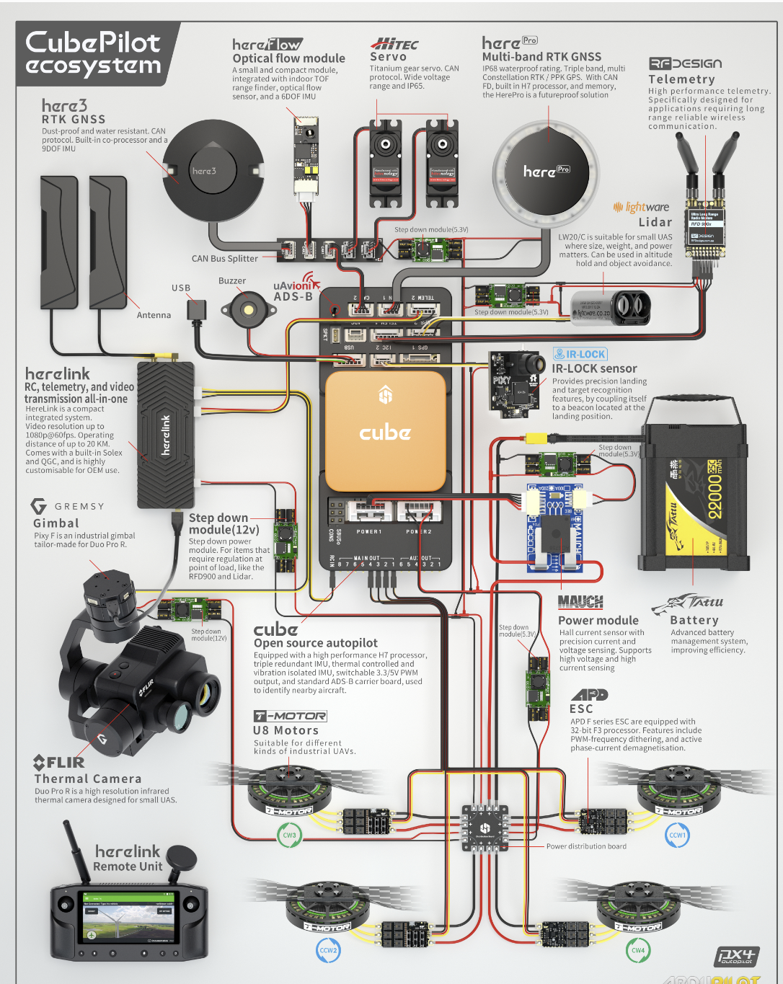
대략적인 드론 구성 | 사용하게 될 제품군 (초안)

